РЦЕ12
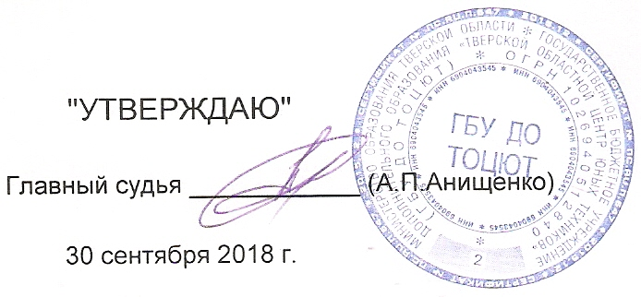
 | "УТВЕРЖДАЮ" |  |  |  |  |  |  |  |  |  |  |  | ПРОТОКОЛ
 |  |  |  |  |  |  |  |  |  |  |  |  | Чемпионат Тверской области
Главный судья ____________ (А.П.Анищенко) |  |  |  |  |  |  |  |  |  |  |  |  | по автомодельному спорту по радиоуправляемым автомоделям
 |  |  |  |  |  |  |  |  |  |  |  |  | с электродвигателями, посвящённый "Дня машиностроителя".
 | 2018-09-30
 |  |  |  |  |  |  |  | Класс моделей: |  |  |  | РЦЕ12 |  | Длина дистанции: |  |  |  |  |  |  | 80 | метров
 | 2018-09-30 | г.Тверь |  |  |  |  |  |  |  | Количество квалификаций: | 5 |  |  | Время гонки: |  |  |  |  |  |  | 0:08:00 | минут
№ | Фамилия, Имя. | Спор. | Воз. Кат. | f | Мастерство | № чипа | Код чипа | стар. № | Заезды |  |  |  |  |  |  |  |  |  |  |  |  |  |  | Балл этапа
п.п. |  | разр. |  | пер. |  |  |  |  | 1 Заезд |  | 2 Заезд |  | 3 Заезд |  | 4 Заезд |  | 5 Заезд |  | Итого |  | Ср. V км./ч. | Вып. Нор. | Место
 |  |  |  |  |  |  |  |  | Кр. | Время | Кр. | Время | Кр. | Время | Кр. | Время | Кр. | Время | Кр. | Время
2 | Кондаков Илья | 2 | ю | 2.4 | 100 | л | 36008 | 6 | 41 | 0:08:09 | 43 | 0:08:01 | 46 | 0:08:02 | 43 | 0:08:12 | 0 | 0:00:00 | 173 | 0:32:24 | 25.62 | 1 | 1 | 400
3 | Афонин Георгий | 2 | мю | 2.4 | 75 | 20 | 2237 | 5 | 28 | 0:05:35 | 20 | 0:05:31 | 44 | 0:08:07 | 44 | 0:08:40 | 0 | 0:00:00 | 136 | 0:27:54 | 23.40 | 1 | 2 | 300
1 | Анищенко Андрей | б/р | в | 2.4 | 56.25 | л | 14562 | 7 | 17 | 0:03:43 | 39 | 0:08:12 | 36 | 0:06:43 | 43 | 0:08:06 | 0 | 0:00:00 | 135 | 0:26:44 | 24.24 | 1 | 3 | 225
4 |  |  |  |  |  |  |  | 0 | 0 | 0:00:00 | 0 | 0:00:00 | 0 | 0:00:00 | 0 | 0:00:00 | 0 | 0:00:00 | 0 | 0:00:00 | 0.00 |  |  | 0
5 |  |  |  |  |  |  |  | 0 | 0 | 0:00:00 | 0 | 0:00:00 | 0 | 0:00:00 | 0 | 0:00:00 | 0 | 0:00:00 | 0 | 0:00:00 | 0.00 |  |  | 0

